収支予算書
（様式）
令和８年度 収支予算書 |  |  |  |  |  |  |  |  |  |  |  |  |  |  | ＜補足説明＞
 |  |  |  |  |  |  |  |  |  |  | 団体名： |  |  |  |  | … | 入力が必要な箇所
【記入例の設定】
活動月数11月（4/1～2/28）
参加中学生 10人、指導者 1人、活動回数 月4回
平日活動 週6時間（2時間×3日）
休日活動 週3時間（3時間×1日）
1 | 収入 |  |  |  |  |  |  |  |  |  |  |  |  | （単位：円）
 | 科 目 |  | 金額(全体) |  | 金額(平日分) |  | 金額(休日分) |  |  | 内 訳 （単価、人数・数量 等）
 | 市補助金

 | 参加費
 | 保険料
 | その他雑収入

 | 合計 |  | 0 |  | 0 |  | 0

2 | 支出 |  |  |  |  |  |  |  |  |  |  |  |  | （単位：円）
 | 科 目 |  | 金額(全体) |  | 金額(平日分) |  | 金額(休日分) |  |  | 内 訳 （単価、人数・数量 等）
 | 人件費
 | 諸謝金(指導者謝金※) |  |  |  |  |  |  |  |  |  |  |  |  |  |  | ※指導者謝金の補助上限額は、指導者1人につき1時間あたり1,600円まで。
 | 旅費 |  |  |  |  |  |  |  |  |  |  |  |  |  |  | （指導者謝金の金額が1,600円を超える場合は、1,600円として計上してください。）
 | 借料及び損料
 | 消耗品費
 | 会議費
 | 印刷製本費
 | 通信運搬費
 | 雑役務費
 | 保険料
 | 備品費※ |  |  |  |  |  |  |  |  |  |  |  |  |  |  | ※備品の計上は、購入費（税込額）が5万円以内のものまで。1年以上継続して使用できるものに限る。
 | 委託料

 | 合計 |  | 0 |  | 0 |  | 0
 | ※収支予算書の収入合計と支出合計が同額になるように記載すること

 | ※補助申請額算出根拠※
 | 【休日支援】 | 0 |  | - |  | 0 |  | ＝ | 0 |  | ≒ | 0 | …①
 |  | 休日補助対象経費 |  |  | 参加費・保険料の収入 |  |  |  |  |  |  | (千円未満切捨て）
 |  |  |  |  |  |  |  | C)補助単価表の相当額 |  |  |  |  | …②

 |  | 休日支援の補助申請額 （①と②のいずれか低いほうの額） |  |  |  |  |  |  |  |  |  | 0

 | 【平日支援】 | 平日支援の補助申請額 |  |  |  |  |  |  | 平日の補助上限額 |  |  | 200,000

収支予算書（記入例）
（様式）
令和８年度 収支予算書 |  |  |  |  |  |  |  |  |  |  |  |  |  |  | ＜補足説明＞
 |  |  |  |  |  |  |  |  |  |  | 団体名： |  |  |  |  | … | 入力が必要な箇所
【記入例の設定】
活動月数11月（4/1～2/28）
参加中学生 10人、指導者 1人、活動回数 月4回
平日活動 週6時間（2時間×3日）
休日活動 週3時間（3時間×1日）
1 | 収入 |  |  |  |  |  |  |  |  |  |  |  |  | （単位：円）
 | 科 目 |  | 金額(全体) |  | 金額(平日分) |  | 金額(休日分) |  |  | 内 訳 （単価、人数・数量 等）
 | 市補助金 |  | 386,000 |  | 200,000 |  | 186,000

 | 参加費 |  | 330,000 |  | 220,000 |  | 110,000 |  |  | 月3,000円×中学生10人 ※平日休日で按分
 | 保険料 |  | 8,000 |  | 0 |  | 8,000 |  |  | 年800円×中学生10人
 | その他雑収入 |  | 2,600 |  | 2,400 |  | 200

 | 合計 |  | 726,600 |  | 422,400 |  | 304,200

2 | 支出 |  |  |  |  |  |  |  |  |  |  |  |  | （単位：円）
 | 科 目 |  | 金額(全体) |  | 金額(平日分) |  | 金額(休日分) |  |  | 内 訳 （単価、人数・数量 等）
 | 人件費
 | 諸謝金(指導者謝金※) |  | 633,600 |  | 422,400 |  | 211,200 |  |  | 1時間1,600円×月4回×11か月分 |  |  |  |  |  | ※指導者謝金の補助上限額は、指導者1人につき1時間あたり1,600円まで。
 | 旅費 |  |  |  |  |  |  |  |  |  |  |  |  |  |  | （指導者謝金の金額が1,600円を超える場合は、1,600円として計上してください。）
 | 借料及び損料 |  | 15,000 |  |  |  | 15,000 |  |  | 施設使用料 5,000円×3回
 | 消耗品費 |  | 40,000 |  |  |  | 40,000 |  |  | ボール代 8,000円×5ダース
 | 会議費
 | 印刷製本費 |  | 30,000 |  |  |  | 30,000 |  |  | 会員募集用ポスター 300円×100枚
 | 通信運搬費
 | 雑役務費
 | 保険料 |  | 8,000 |  |  |  | 8,000 |  |  | 年800円×中学生10人
 | 備品費※ |  |  |  |  |  |  |  |  |  |  |  |  |  |  | ※備品の計上は、購入費（税込額）が5万円以内のものまで。1年以上継続して使用できるものに限る。
 | 委託料

 | 合計 |  | 726,600 |  | 422,400 |  | 304,200
 | ※収支予算書の収入合計と支出合計が同額になるように記載すること

 | ※補助申請額算出根拠※
 | 【休日支援】 | 304,200 |  | - |  | 118,000 |  | ＝ | 186,200 |  | ≒ | 186,000 | …①
 |  | 休日補助対象経費 |  |  | 参加費・保険料の収入 |  |  |  |  |  |  | (千円未満切捨て）
 |  |  |  |  |  |  |  | C)補助単価表の相当額 |  |  |  | 387,000 | …②

 |  | 休日支援の補助申請額 （①と②のいずれか低いほうの額） |  |  |  |  |  |  |  |  |  | 186,000

 | 【平日支援】 | 平日支援の補助申請額 |  |  |  |  |  |  | 平日の補助上限額 |  |  | 200,000

休日補助単価表（令和8年度）
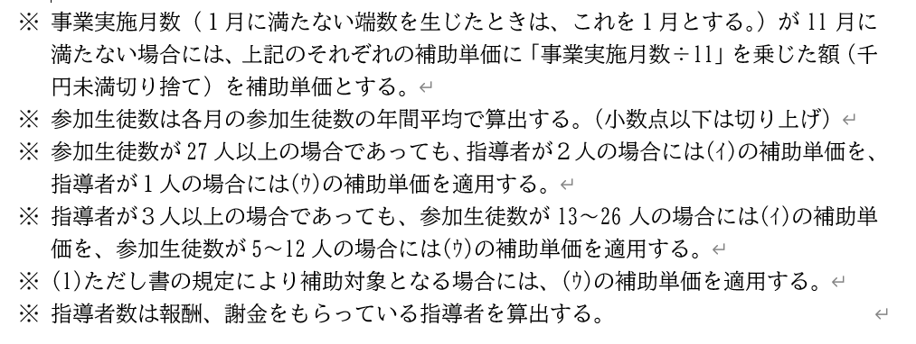
休日支援に係る補助単価表 令和8年度
 |  |  |  |  |  |  |  |  | 単位：円
 |  | 月4回程度活動 |  | 月3回程度活動 |  | 月2回程度活動 |  | 月1回程度活動
 | 参加生徒数27人以上で 指導者を3人以上配置 | スポーツ | 616,000 | スポーツ | 504,000 | スポーツ | 391,000 | スポーツ | 279,000
 |  | 文化 | 633,000 | 文化 | 521,000 | 文化 | 408,000 | 文化 | 296,000
 | 参加生徒数13人～26人で 指導者を2人配置 | スポーツ | 528,000 | スポーツ | 435,000 | スポーツ | 341,000 | スポーツ | 249,000
 |  | 文化 | 546,000 | 文化 | 452,000 | 文化 | 360,000 | 文化 | 266,000
 | 参加生徒数5人～12人で 指導者を1人配置 | スポーツ | 387,000 | スポーツ | 326,000 | スポーツ | 265,000 | スポーツ | 205,000
 |  | 文化 | 406,000 | 文化 | 345,000 | 文化 | 285,000 | 文化 | 224,000

